Сушка банок
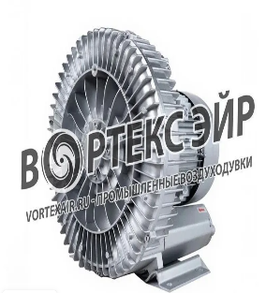 | ИП Дарер В.Э. (5% НДС)
 | Дарер В.Э. 89680823129
 | https://vortexair.ru/
Официальное ценовое предложение
Дата:
Покупатель:
Заказчик:
Email：
Требования заказчика
1 | Не требуется приобретать дополнительные воздуходувки.
2 | Подключение должно быть совместимо с существующими шлангами (73 и 76 мм)
3 | Необходима полностью герметичная дренажная крышка.
4 | Дно банок необходимо активно осушать; естественная испарение не допускается.
5 | Нагревательная система — циркуляционный тепловентилятор (единый агрегат)
6 | Производительность системы должна предусматривать запас мощности.
7 | Полностью безопасно; резервуар не может набухнуть.
Подробная информация о товаре
Номер | Фотография товара | Модель/Технические характеристики | Количество | Единица | Цена за единицу | Общая стоимость | Итого
1 | 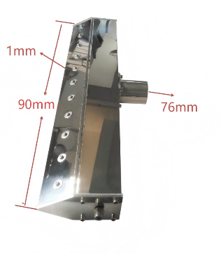 | 1. Прецизионный воздушный нож T-образной формы Dingfengdao 2. Модель: DWK-Φ76-90-1-T1 3. Нержавеющая сталь 304, эффективная длина 90 мм, зазор 1,0 мм, вход для воздуха ф76 мм 4.Вес одной штуки：1кг. | 8 | Единицы
2 | 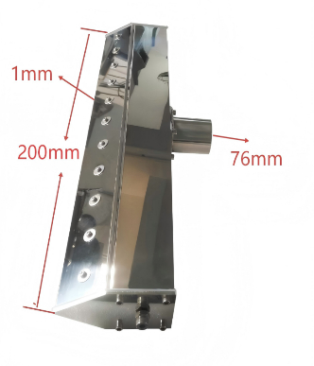 | 1. Прецизионный боковой пневматический нож типа T 2. Модель: DWK-Φ76-200-1-S1 3. Нержавеющая сталь 304, эффективная длина 200 мм, зазор 1,0 мм, вход для воздуха ф76 мм 4.Вес одной штуки：3кг. | 16 | Единицы
3 | 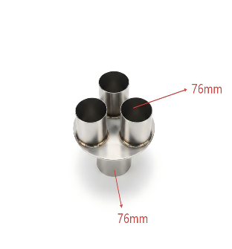 | 1. Фитинг 1: тройник 2. Нержавеющая сталь 304, 1 вход, 3 выхода, диаметр Ф76 мм 3.Вес одной штуки：5кг. | 8 | Единицы
4 | 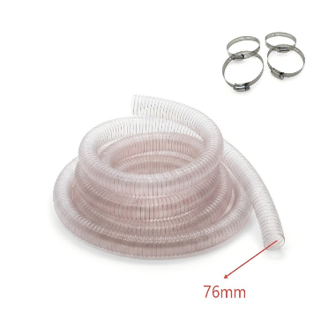 | 1. 2 шт.: 30 метров Ф76-мм. шланга, устойчивого к давлению, и 30 хомутов 2.Вес одной комплектации：19 кг. | 2 | наборы
5 | 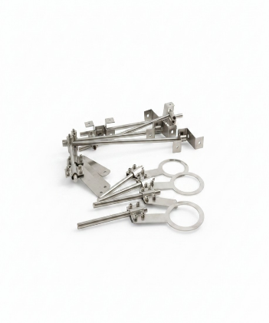 | 1.Партия кронштейнов для воздушных ножей и монтажных стержней 2.Вес одной комплектации：22 кг. | 2 | наборы
6 | 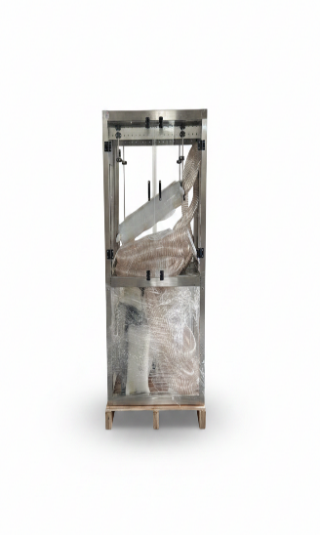 | 1. Защитный кожух + поддон для сбора капель 2. Размеры водонепроницаемого кожуха из нержавеющей стали и акрила для сушильной системы: прибл. 1180 мм (Д) × 650 мм (Ш) × 2280 мм (В); полностью закрытая конструкция из нержавеющей стали марки 304 с патрубком для сливной трубы 3.Вес одной комплектации：160 кг. | 1 | наборы
7 |  | 1. Защитный кожух + поддон для сбора капель 2. Размеры водонепроницаемого кожуха из нержавеющей стали и акрила для сушильной системы: прибл. 1180 мм (Д) × 650 мм (Ш) × 2980 мм (В); полностью закрытая конструкция из нержавеющей стали марки 304 с патрубком для сливной трубы 3.Вес одной комплектации：170 кг. | 1 | наборы
8 | 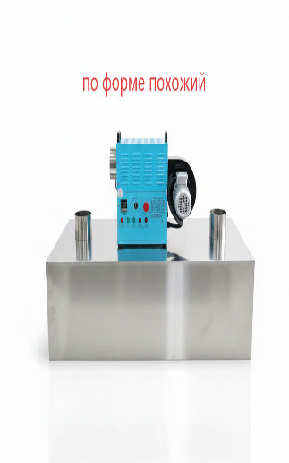 | 1. Корпус термотуннеля 2. Конструкция：Двойные стенки из нержавеющей стали, теплоизоляция Размеры камеры：800 мм (Д) × 400 мм (Ш) × 500 мм (В),Высота подставки 1485 мм 3. Фланцы и направляющие перегородки 4. Вес одной штуки：130 кг. | 1 | Единицы
9 |  | 1. Корпус термотуннеля 2. Конструкция：Двойные стенки из нержавеющей стали, теплоизоляция Размеры камеры：800 мм (Д) × 400 мм (Ш) × 500 мм (В),Высота подставки 1984 мм 3. Фланцы и направляющие перегородки 4. Вес одной штуки：140 кг. | 1 | Единицы
10 | 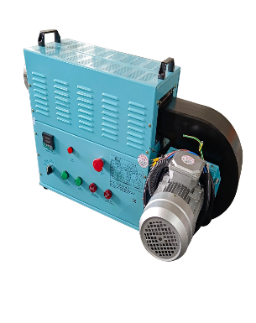 | 1. Вентилятор для рециркуляции горячего воздуха 2. 30 кВт, 80–150 °C, 1000 м³/ч, ПИД-регулирование температуры HWG-PR30A3-1.5-32 3. Двойной датчик, отключение при 155 °C 4. Вес одной штуки：90 кг. | 2 | Единицы
11 | 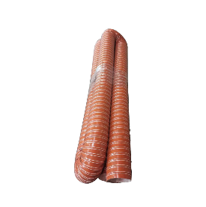 | 1.Труба 219, устойчивая к высоким температурам, длиной 4 метра 2.Вес одной комплектации：6 кг. | 2 | наборы
12 | 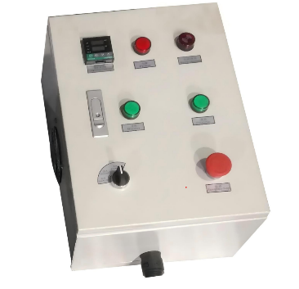 | 1. Электрощит 2. Контроллер воздуходувок мощностью 7,5 кВт (для управления 4 воздуходувками мощностью 7,5 кВт) 3. Вес одной единицы: 30 кг. | 2 | Единицы
13 | 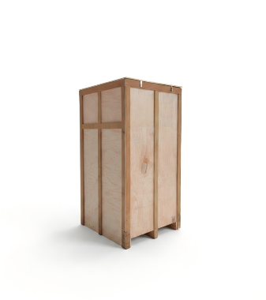 | 1. Упаковка: ящики из массива дерева + толстая пенопластовая прокладка 2. Всего семь деревянных ящиков 3. Вес: 4 ящика по 30 кг, 3 ящика по 35 кг. | 7 | наборы
14 |  | Монтажные чертежи: общий сборочный чертеж + чертеж соединений + электрическая схема | 1 | наборы
 | ✔ CE Certification ✔ ISO9001 ✔ High-tech Enterprise Certification
Общая стоимость одной производственной линии.
Общая стоимость двух производственных линий.
Скидка завода 10% - окнчательная стоимость товара в Москве.
ДРУГИЕ УСЛОВИЯ: 1. Доставка: Доставка груза на Кубань оплачивает заказчик. Доставка из Москвы. 2. Упаковка: Размеры деревянного ящика: 1. Длина 1240 × ширина 770 × высота 1170 мм, 180 кг 2. Длина 1240 × ширина 770 × высота 1410 мм, 160 кг 3. Длина 1240 × ширина 770 × высота 1170 мм, 180 кг 4. Длина 1240 × ширина 770 × высота 2110 мм, 170 кг 5. Длина 860 × ширина 770 × высота 1114 мм, 215 кг 6. Длина 860 × ширина 770 × высота 1410 мм, 171 кг 7. Длина 860 × ширина 770 × высота 2110 мм, 181 кг 3. Срок изготовления: 35 - 40 рабочих дней 4. Срок доставки: 10 –15 дней 5. Гарантия: 1 год 6. Технические характеристики и параметры товара не могут быть изменены после начала производства. |  |  |  | Дополнительные условия для заказчика: 1 — Предоплата 50% 2 — Проведение видеодемонстрации всех операций, включая подключение и запуск оборудования, то есть видеоурок. После того как заказчик убедится, что он полностью всё понял, он оплачивает оставшиеся 50 %. 3 - Отправка груза за счет заказчика.

